关系图
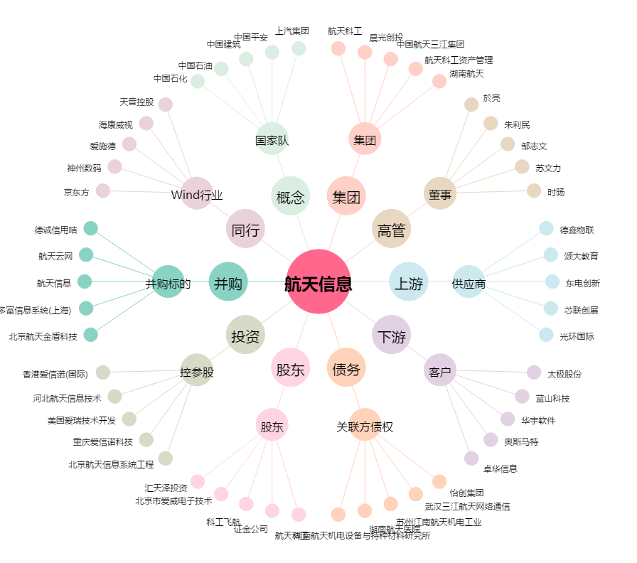
航天信息[600271.SH] - 关系概览图

